合约筛选
条目 | 说明 | 类型 | 举例 | 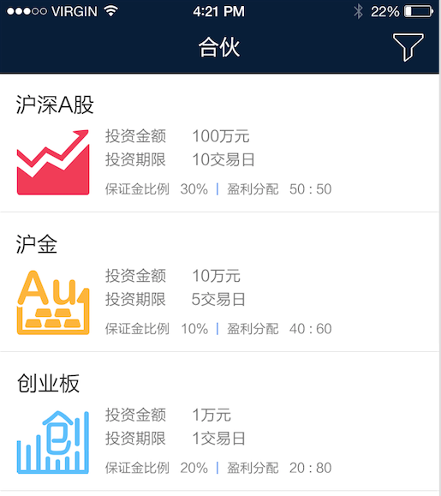 | 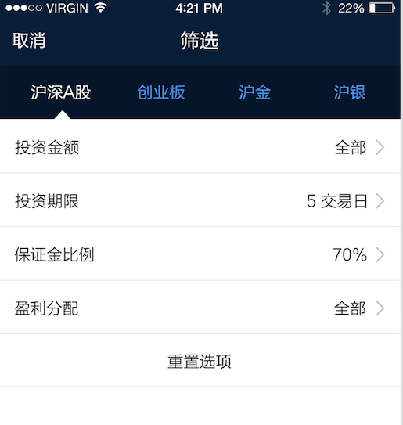
接口名称： | 合约查询
请求方式： | get
请求参数： | 市场code | String | stock、au、create
 | 投资最大金额 | long | 50000
 | 投资最小金额 | long | 10000
 | 投资期限 | int | 5
 | 保证金比例 | int | 70
 | 投资人分配比 | int | 20
 | 合伙人分配比 | int | 80

返回数据类型： | json数组
返回数据格式： | 市场code | String | stock、au、create
 | 投资范围 | String | 沪金1512
 | 合约id | String | au11100293
 | 投资金额 | float | 1000000
 | 投资期限 | int | 10
 | 保证金比例 | int | 20
 | 投资人分配比 | int | 20
 | 策略人分配比 | int | 80
 | 投资人昵称 | string | 钢板日穿
 | 投资人id | string | 769
 | 投资人logo | string | http://xxx.com/xxx.png

错误请求返回类型： | json
 | result(结果) | String | N
 | error_msg(错误说明) | String | 登录超时
 | error_code(错误代码) | long | 100006 | 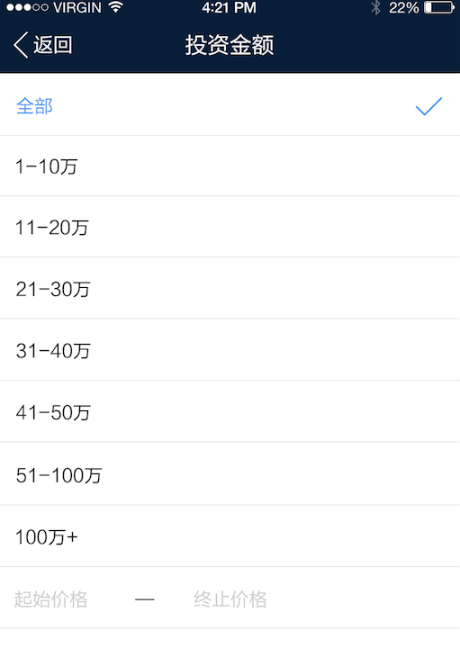

合约详情
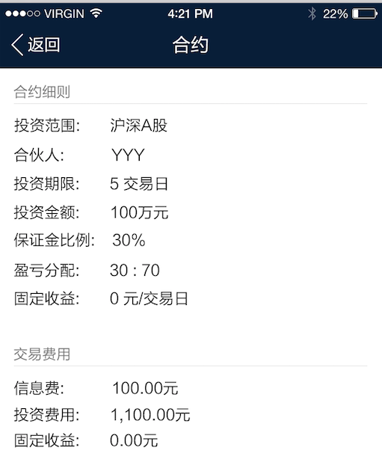
条目 | 说明 | 类型 | 举例
接口名称： | 合约详情
请求方式： | get
请求参数： | 合约id | String | au11100293

返回数据类型： | json
返回数据格式： | 市场code | String | stock、au、create
 | 投资范围 | String | 沪金1512
 | 合约id | string | au11100293
 | 投资金额 | float | 1000000
 | 投资期限 | int | 10
 | 保证金比例 | int | 20
 | 投资人分配比 | int | 20
 | 策略人分配比 | int | 80
 | 投资人昵称 | string | 钢板日穿
 | 投资人id | string | 769
 | 合约固定收益 | float | 100
 | 信息费 | float | 100
 | 投资费用 | float | 100
 | 实际固定收益 | float | 100

错误请求返回类型： | json
 | result(结果) | String | N
 | error_msg(错误说明) | String | 登录超时
 | error_code(错误代码) | long | 100006

合约签署
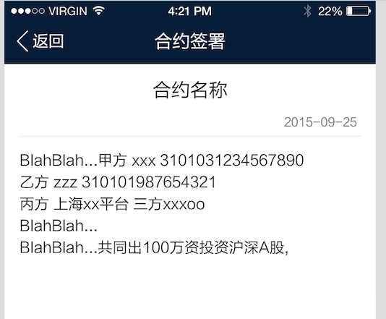
条目 | 说明 | 类型 | 举例
接口名称： | 正式合约详情
请求方式： | get
请求参数： | 合约id | String | au11100293
 | 策略人id | String | 760

返回数据类型： | json
返回数据格式： | 市场code | String | stock、au、create
 | 投资范围 | String | 沪金1512
 | 合约id | String | au11100293
 | 正式合约id | String | au111002932222
 | 正式合约名称 | String | 一号合约
 | 正式合约生成时间 | String | 2015-09-25
 | 正式合约正文 | html | <p>1234</p>

错误请求返回类型： | json
 | result(结果) | String | N
 | error_msg(错误说明) | String | 登录超时
 | error_code(错误代码) | long | 100006

条目 | 说明 | 类型 | 举例
接口名称： | 正式合约签署
请求方式： | get
请求参数： | 正式合约id | String | au111002932222
 | 策略人id | String | 760

返回数据类型： | json
返回数据格式： | result(结果) | String | Y

错误请求返回类型： | json
 | result(结果) | String | N
 | error_msg(错误说明) | String | 登录超时
 | error_code(错误代码) | long | 100006

买入选项
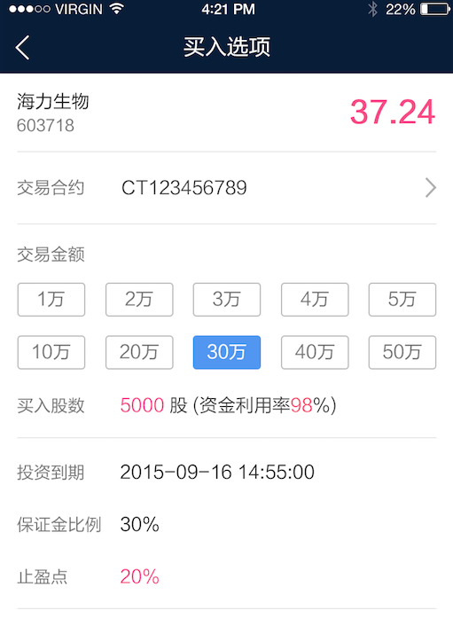
条目 | 说明 | 类型 | 举例
接口名称： | 正式合约列表
请求方式： | get
请求参数： | 市场code | stock、au、create | au11100293
 | 策略人id | String | 760
 | 交易code(股票代码) | String | 600001

返回数据类型： | json数组
返回数据格式： | 市场code | stock、au、create | au11100293
 | 合约id | String | au11100293
 | 投资期限 | int | 10
 | 保证金比例 | int | 20
 | 止盈点 | float | 20
 | 投资金额 | float | 1000000
 | 可用额度 | float | 500000
 | 最小金额 | float | 100000

错误请求返回类型： | json
 | result(结果) | String | N
 | error_msg(错误说明) | String | 登录超时
 | error_code(错误代码) | long | 100006

条目 | 说明 | 类型 | 举例
接口名称： | 买入
请求方式： | get
请求参数： | 合约id | String | jy12345678444
 | 策略人id | String | 760
 | 买入金额 | long | 100000

返回数据类型： | json
返回数据格式： | result(结果) | String | Y

错误请求返回类型： | json
 | result(结果) | String | N
 | error_msg(错误说明) | String | 登录超时
 | error_code(错误代码) | long | 100006

历史合约
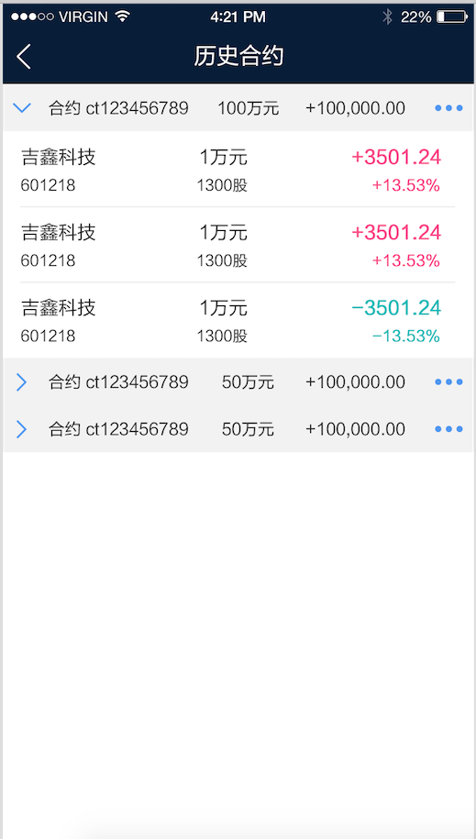
条目 | 说明 | 类型 | 举例
接口名称： | 历史合约查询
请求方式： | get
请求参数： | 请求数量 | int | 20
 | 页码 | int | 1
 | 市场code | String | stock、au、create
 | 策略人id | String | 760

返回数据类型： | json数组
返回数据格式： | 交易单号 | String | jy12345678
 | 正式合约号 | String | jy12345678444
 | 投资范围 | String | 沪金1512
 | 投资金额 | float | 1000000
 | 标的物名称 |  | 吉鑫科技
 | 交易代码 |  | 601218
 | 买入价 | float | 10.35
 | 交易金额 | long | 10000
 | 买入数量 | long | 500

错误请求返回类型： | json
 | result(结果) | String | N
 | error_msg(错误说明) | String | 登录超时
 | error_code(错误代码) | long | 100006

交易合约明细
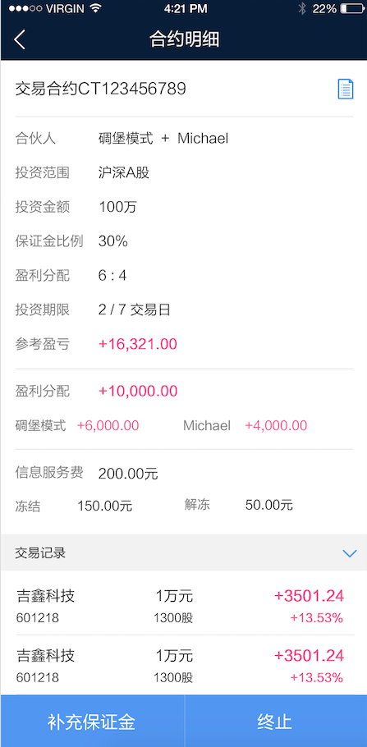
条目 | 说明 | 类型 | 举例
接口名称： | 交易合约查询
请求方式： | get
请求参数： | 交易合约号 | String | CT123456789
 | 策略人id | String | 760

返回数据类型： | json
返回数据格式： | 交易合约号 | String | jy12345678444
 | 投资人昵称 | String
 | 投资人id | String
 | 策略人昵称 | String
 | 策略人id | String
 | 投资范围 | String | 沪金1512
 | 投资金额 | float | 1000000
 | 投资期限 | int | 10
 | 保证金比例 | int | 20
 | 投资人分配比 | int | 20
 | 策略人分配比 | int | 80
 | 交易金额 | long | 10000
 | 买入数量 | long | 500
 | 盈利分配 | float | 100000
 | 信息服务费 | float | 200.5
 | 冻结 | float | 100.5
 | 解冻 | float | 100

错误请求返回类型： | json
 | result(结果) | String | N
 | error_msg(错误说明) | String | 登录超时
 | error_code(错误代码) | long | 100006

条目 | 说明 | 类型 | 举例
接口名称： | 交易记录查询
请求方式： | get
请求参数： | 请求数量 | int | 20
 | 页码 | int | 1
 | 交易合约号 | String | jy12345678444
 | 策略人id | String | 760

返回数据类型： | json数组
返回数据格式： | 交易单号 | String | jy12345678
 | 正式合约号 | String | jy12345678444
 | 标的物名称 |  | 吉鑫科技
 | 交易代码 |  | 601218
 | 买入价 | float | 10.35
 | 交易金额 | long | 10000
 | 买入数量 | long | 500
 | 卖出价 | float
 | 盈亏金额 | float

错误请求返回类型： | json
 | result(结果) | String | N
 | error_msg(错误说明) | String | 登录超时
 | error_code(错误代码) | long | 100006

条目 | 说明 | 类型 | 举例
接口名称： | 补充保证金
请求方式： | get
请求参数： | 交易合约号 | String | jy12345678444
 | 策略人id | String | 760

返回数据类型： | json
返回数据格式： | result(结果) | String | Y

错误请求返回类型： | json
 | result(结果) | String | N
 | error_msg(错误说明) | String | 登录超时
 | error_code(错误代码) | long | 100006

条目 | 说明 | 类型 | 举例
接口名称： | 终止合约
请求方式： | get
请求参数： | 交易合约号 | String | jy12345678444
 | 策略人id | String | 760

返回数据类型： | json
返回数据格式： | result(结果) | String | Y

错误请求返回类型： | json
 | result(结果) | String | N
 | error_msg(错误说明) | String | 登录超时
 | error_code(错误代码) | long | 100006

交易明细
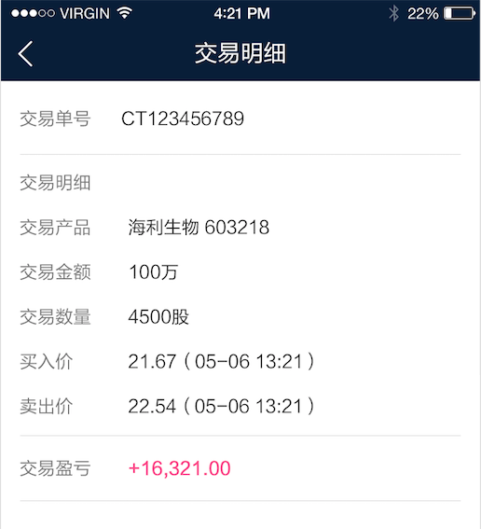
条目 | 说明 | 类型 | 举例
接口名称： | 交易明细
请求方式： | get
请求参数： | 交易单号 | String | CT123456789
 | 策略人id | String | 760

返回数据类型： | json
返回数据格式： | 交易单号 | String | CT123456789
 | 正式合约号 | String | jy12345678444
 | 标的物名称 |  | 吉鑫科技
 | 交易代码 |  | 601218
 | 标的物名称 |  | 吉鑫科技
 | 交易代码 |  | 601218
 | 交易金额 | long | 10000
 | 买入数量 | long | 500
 | 买入价 | float | 10.05
 | 卖出价 | float | 11.05
 | 交易盈亏 | float | 1600.23

错误请求返回类型： | json
 | result(结果) | String | N
 | error_msg(错误说明) | String | 登录超时
 | error_code(错误代码) | long | 100006

卖出
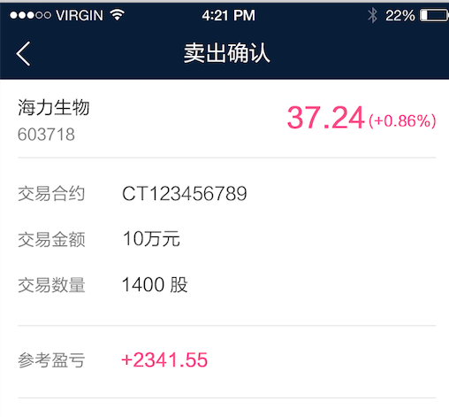
条目 | 说明 | 类型 | 举例
接口名称： | 卖出
请求方式： | get
请求参数： | 交易单号 | String | jy12345678444
 | 策略人id | String | 760

返回数据类型： | json
返回数据格式： | result(结果) | String | Y

错误请求返回类型： | json
 | result(结果) | String | N
 | error_msg(错误说明) | String | 登录超时
 | error_code(错误代码) | long | 100006

